identity server
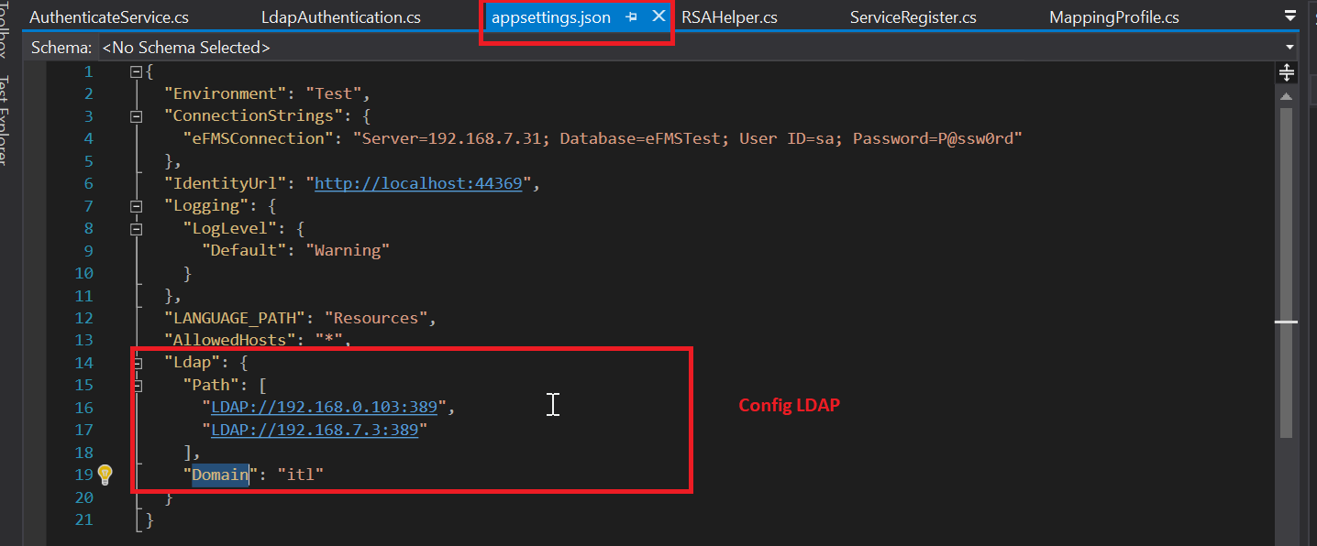
1. Login trên webapp

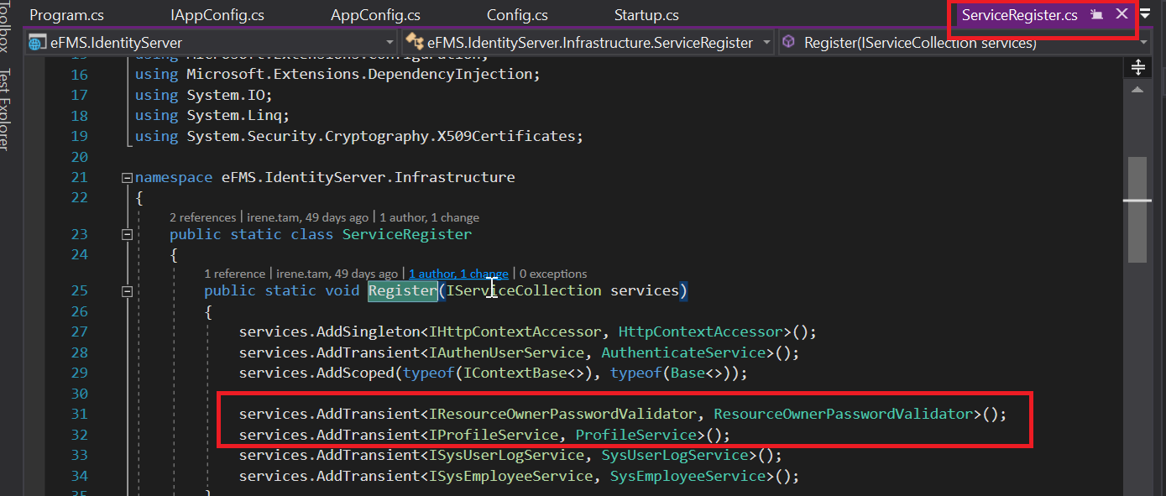
- Để đảm bảo server chứng thực đang hoạt động http://test.api-efms.itlvn.com/identityserver/.well-known/openid-configuration phải hoạt động
- Config trong identity server

- Khi user truy cập vào hệ thống xác thực, hệ thống sẽ request tới, IResourceOwnerPasswordValidator(để verify thông tin đăng nhập) và IProfileService(để lấy thông tin xác thực) Đây là nơi implement thông tin xác thực của hệ thống

- Config để sử dụng
+ Trên server | Trên web angular
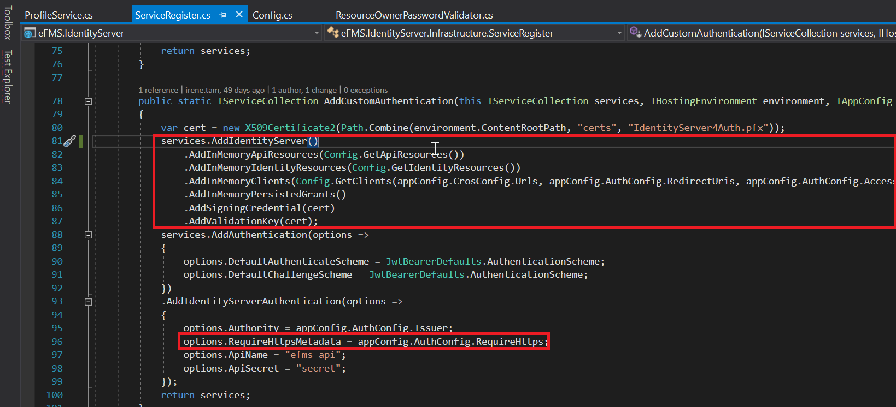

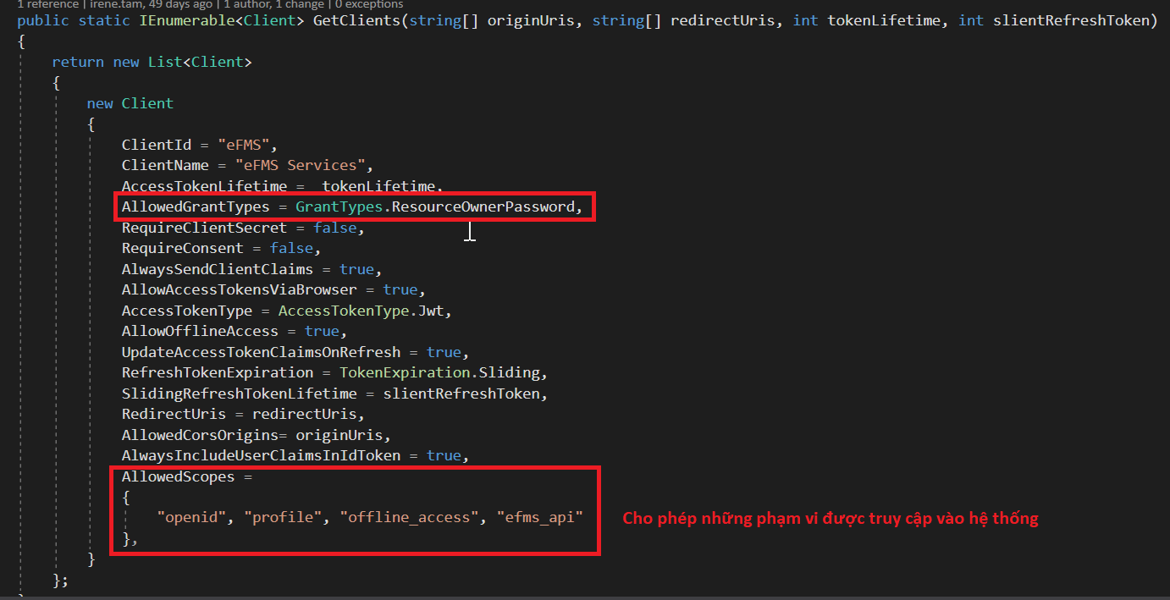

- Config cho phép những url có quyền access vào server identity

- Config chứng thực LDAP

config client api
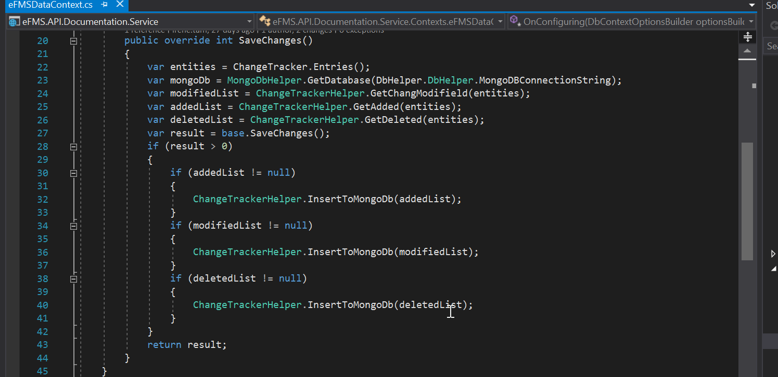
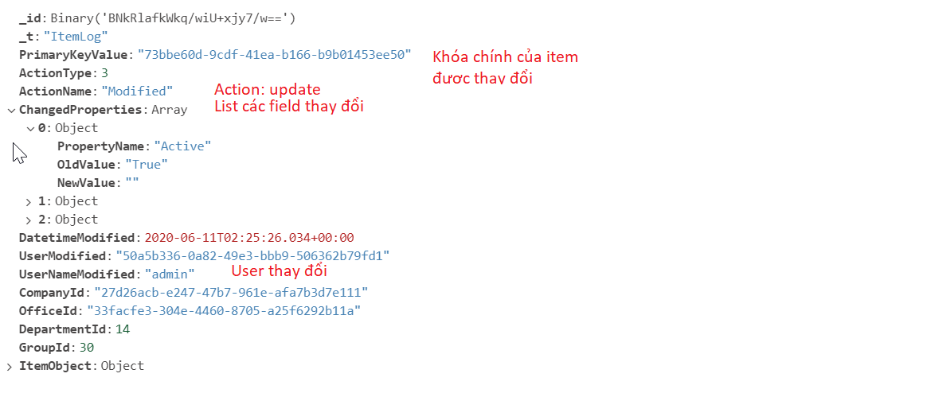
1. Config appsettings.json
- Config theo từng môi trường
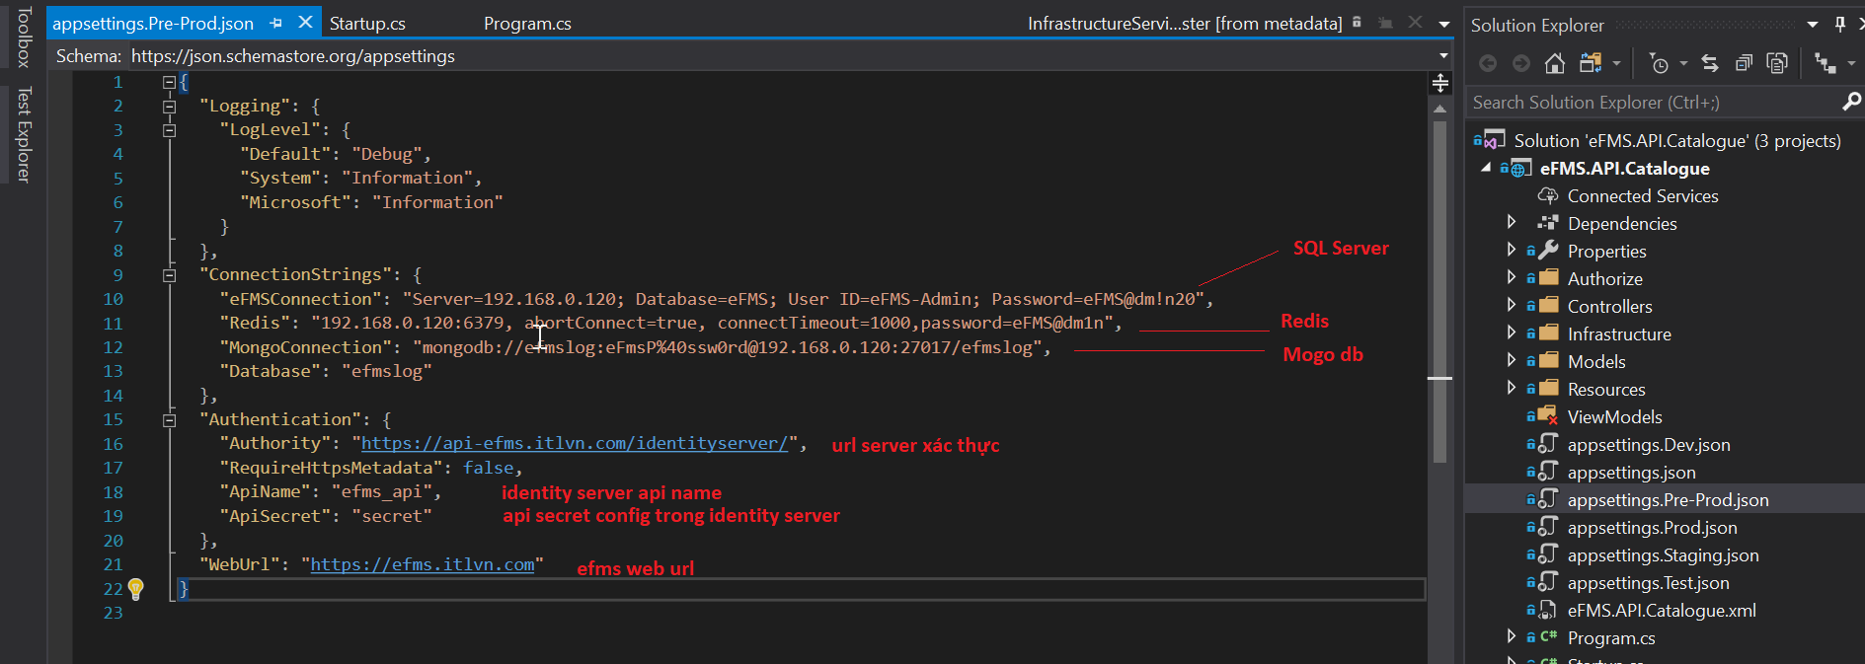

- config chung

- Các custom pipeline trong config
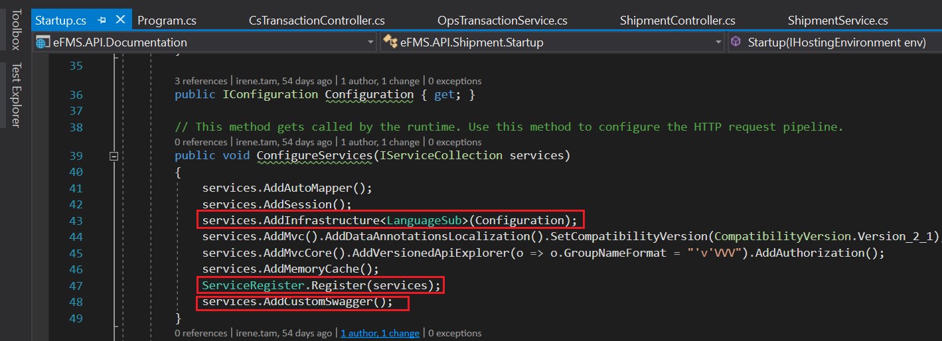

Các infrasture dùng chung sẽ được khai báo trong common

Lưu ý các config cho authorize phải được đọc từ config theo từng môi trường trong "appsettings.json"

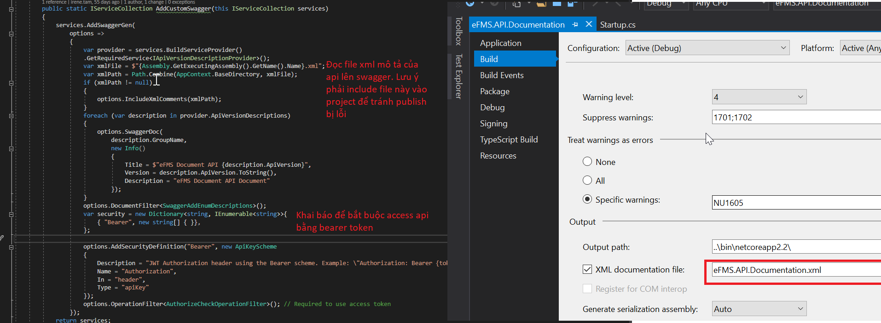

2. Các lưu ý trong một api client
- Phải tiến hành khai báo dependency cho các interface được gọi từ controller
- Nên khai báo automapper cho tất cả các table có sử dụng phương thức modify(add/update/delete) để việc ghi log đúng tên với các bảng có trong database
- Việc ghi log sẽ tiến hành trên mỗi server api

window service
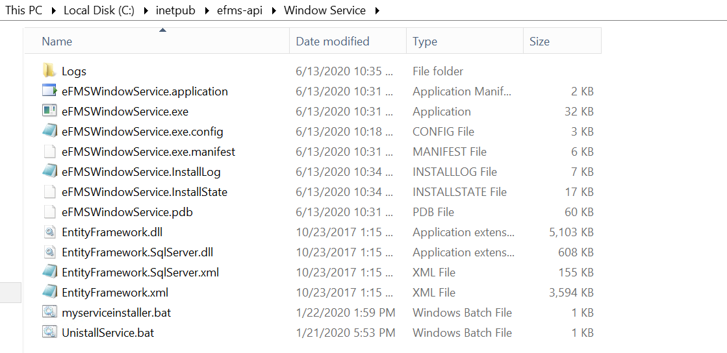
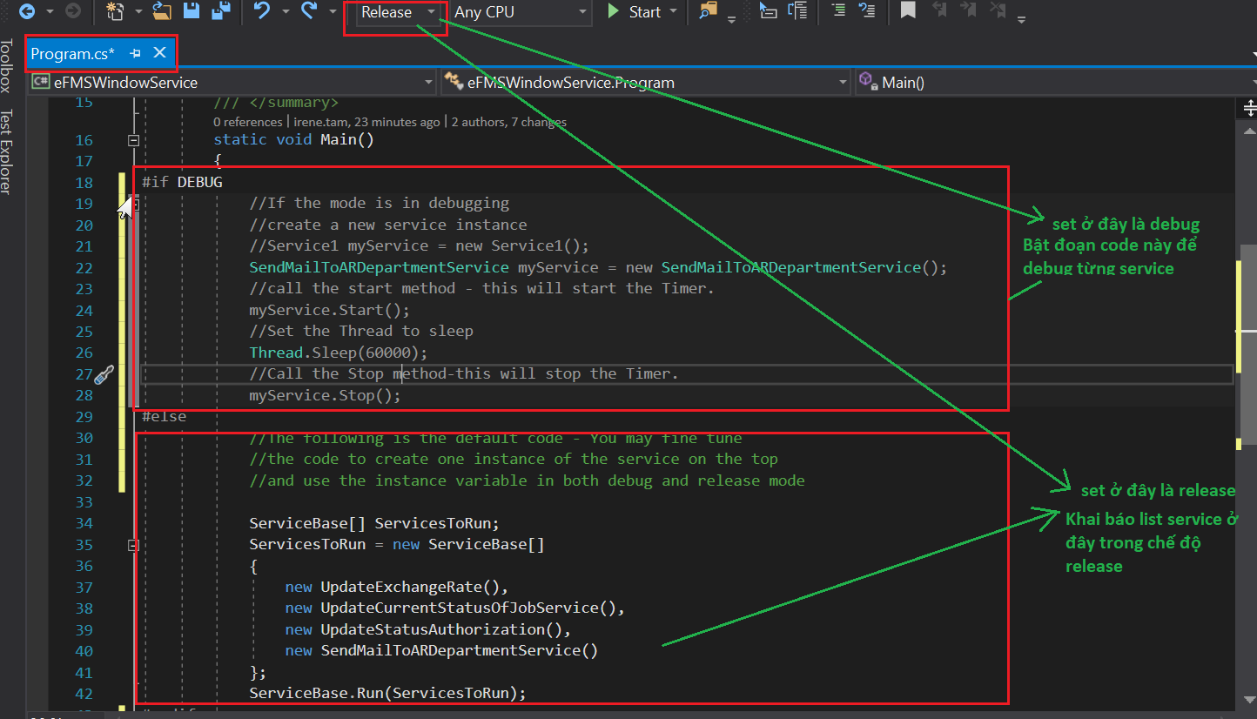
1. Bật chế độ debug và release trong WS
 | Để debug sẽ set Thread.Sleep(60000); và Interval = 30000. (Nghĩa là cứ chế độ debug sẽ đợi trong vòng 1 phút, và cứ 30s sẽ call service một lần)
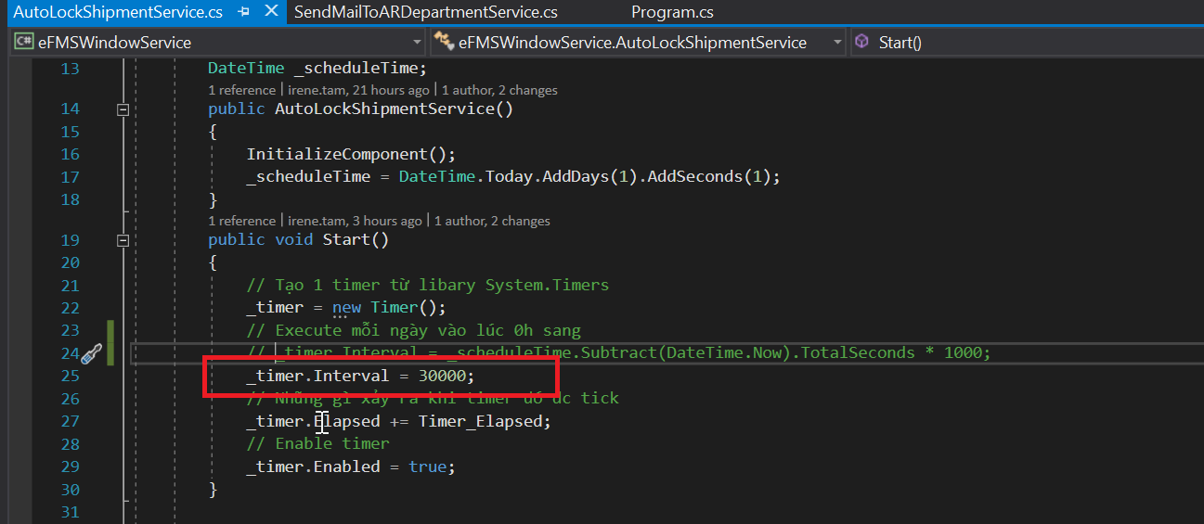

2. Cách khai báo multi service
- Khi thêm mới một service vào và muốn nó được attach vào cùng file thực thi trong project, các service đó phải như sau

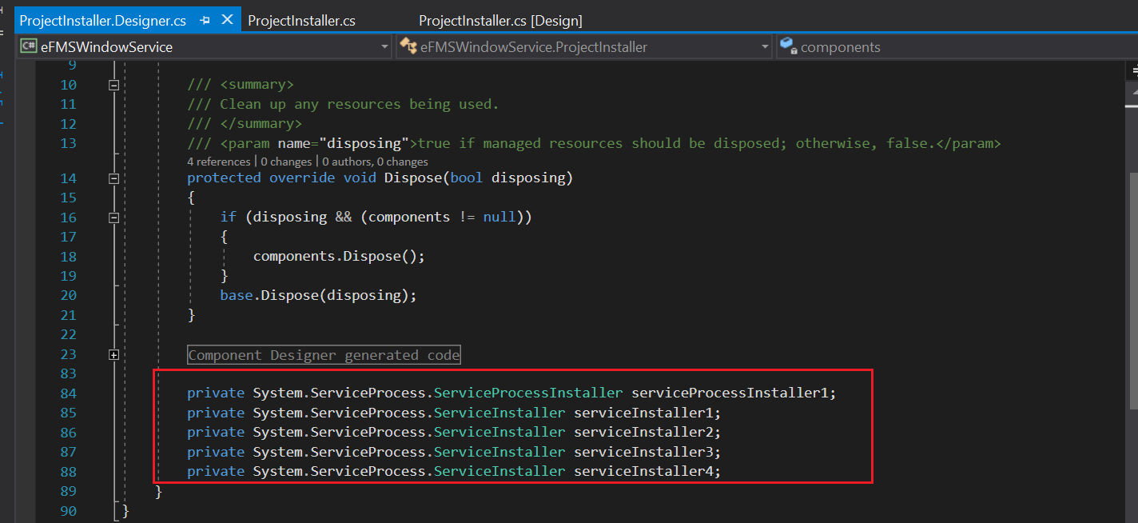
- Tiến hành khai báo service

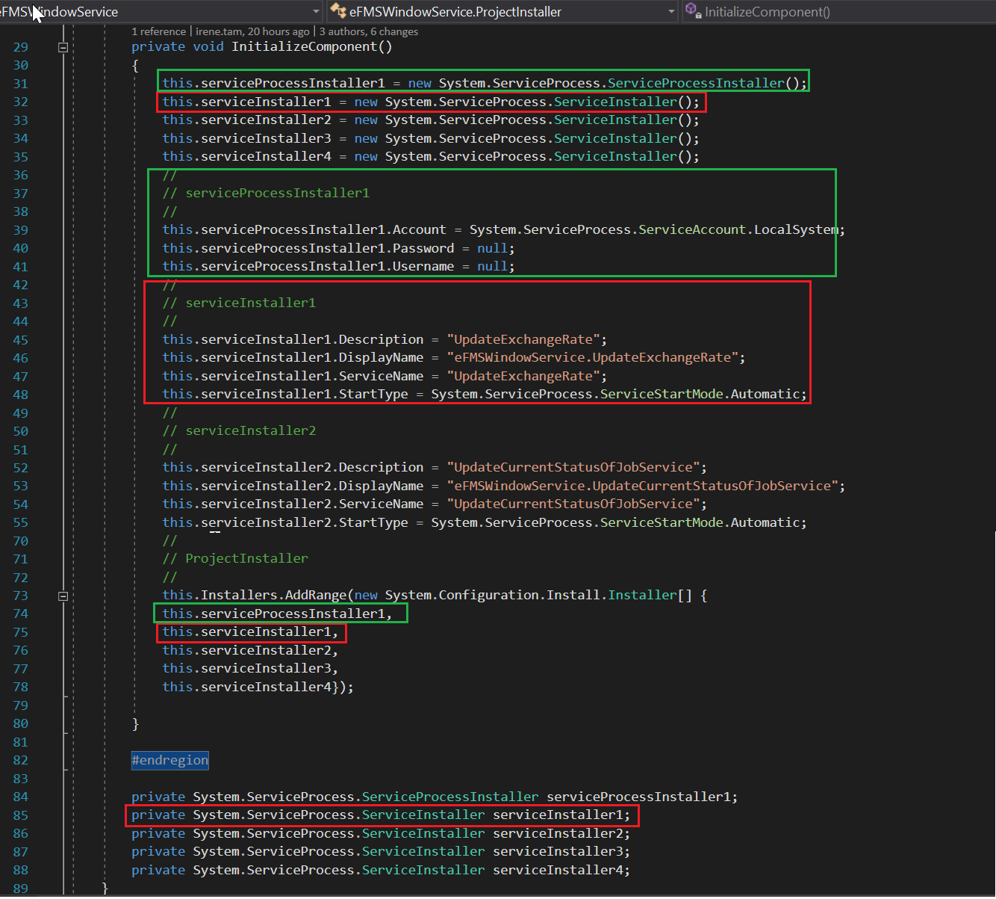

- Kết quả như sau thì mới tích hợp xong tất cả các service trong cùng một file thực thi

3. Cách run file batch
Dùng serviceinstaller.bat và UnistallService.bat, run bằng quyền administrator để cài và gỡ cãi đặt cho các service hiện tại
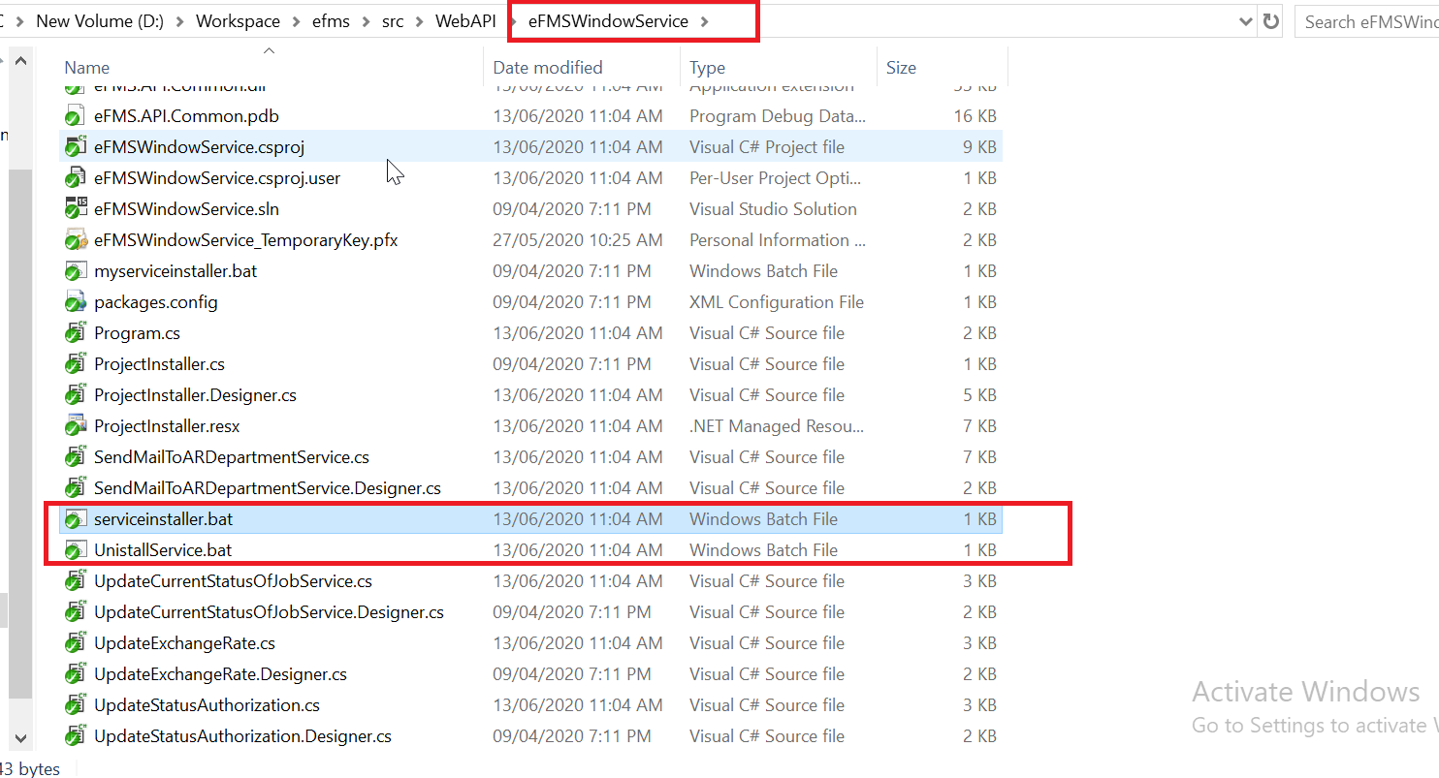

Lưu ý khi deploy phải lấy các file trong thư mục release của project
Đặt file patch trong thư mục chứa source code

